一只喜欢系列
一只喜欢 |  |  |  |  |  |  | 666.66666667
全价宠粮系列
产品名称 | 图片 | 条形码 | 规格 | 批发价 | 建议零售价 | 促销政策
一只喜欢鲜肉无谷全价猫粮1.5kg |  | 6975148080235 | 1.5KG/袋*8/箱 | 58 | 89 | 10送3
一只喜欢鲜肉无谷繁育猫粮10kg（无冻干） |  | 6975148080044 | 10kg/袋 | 295 | 399
一只喜欢211旷野臻鲜全价鲜肉猫粮1.5kg |  | 6975148081225 | 1.5Kg×8袋/箱 | 53 | 80-90 | 10送4
一只喜欢211旷野臻鲜全价鲜肉犬粮1.5kg |  | 6975148081249 | 1.5Kg×8袋/箱 | 53 | 80-90
一只喜欢211牧场臻鲜全价鲜肉猫粮1.5kg |  | 6975148081218 | 1.5Kg×8袋/箱 | 53 | 80-90
一只喜欢211牧场臻鲜全价鲜肉犬粮1.5kg |  | 6975148081232 | 1.5Kg×8袋/箱 | 53 | 80-90
一只喜欢211牧场臻鲜全价鲜肉猫粮8kg |  | 6975148081294 | 1袋/PET防滑袋 | 225 | 269-299 | 10送3
一只喜欢211旷野臻鲜全价鲜肉猫粮8kg |  | 6975148081317 | 1袋/PET防滑袋 | 225 | 269-299
一只喜欢211牧场臻鲜全价鲜肉犬粮10kg |  | 6975148081300 | 1袋/PET防滑袋 | 268 | 319-349
一只喜欢211旷野臻鲜全价鲜肉犬粮10kg |  | 6975148081324 | 1袋/PET防滑袋 | 268 | 319-349
一只喜欢 山林寻鲜全价鲜肉猫粮1.5kg |  | 6975148080181 | 1.5kg/袋 | 80 | 129-149 | 10送3
一只喜欢 深海寻鲜全价鲜肉猫粮1.5kg |  | 6975148080174 | 1.5kg/袋 | 80 | 129-149
一只喜欢 农场寻鲜全价鲜肉犬粮1.5kg |  | 6975148080198 | 1.5kg/袋 | 76 | 119-139
一只喜欢 山林寻鲜全价鲜肉猫粮6.8kg |  | 6975148080006 | 6.8kg/袋 | 278 | 389-439 | 10送2
一只喜欢 深海寻鲜全价鲜肉猫粮6.8kg |  | 6975148080013 | 6.8kg/袋 | 278 | 389-439
一只喜欢 农场寻鲜全价鲜肉犬粮6.8kg |  | 6975148080020 | 6.8kg/袋 | 268 | 369-429
冻干生骨肉系列
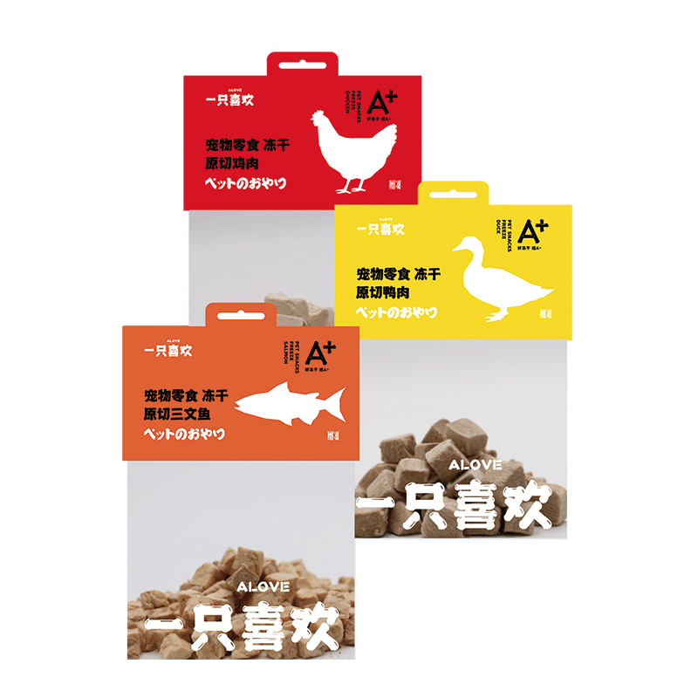
产品名称 | 图片 | 条形码 | 规格 | 批发价 | 建议零售价 | 促销政策
一只喜欢宠物零食冻干鸡肉 |  | 6975148080525 | 60g*50袋/箱 | 15 | 22 | 10送3
一只喜欢宠物零食冻干鸭肉 |  | 6975148080594 | 60g*50袋/箱 | 15 | 22
一只喜欢宠物零食冻干三文鱼 |  | 6975148080600 | 45g*50袋/箱 | 15 | 22
一只喜欢宠物零食冻干鸡胸肉（精选） |  | 6975148080983 | 45g*50袋/箱 | 15 | 22
一只喜欢宠物零食冻干多春鱼（带耔） |  | 6975148080990 | 45g*50袋/箱 | 15 | 22
一只喜欢冻干生骨肉（鸡肉鳕鱼） |  | 6975148080822 | 70g*50袋/箱 | 15 | 22
一只喜欢冻干鹌鹑 |  | 6975148080839 | 40g*50袋/箱 | 15 | 22
一只喜欢A+冻干鸡肉粒450g |  | 6975148081331 | 450g*18袋/箱 | 58 | 85 | 无促销

